Новости
Кликните по банеру чтобы узнать больше
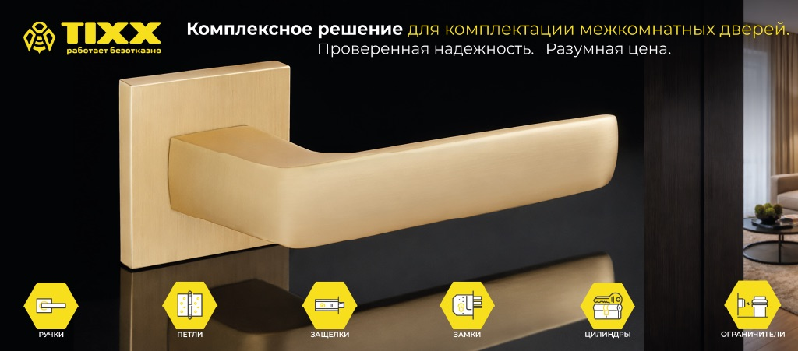
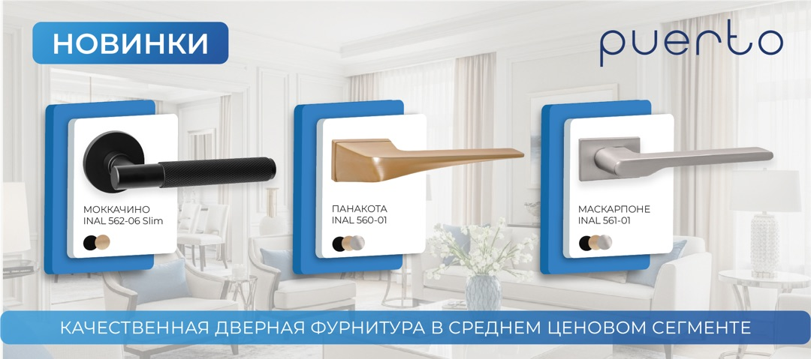

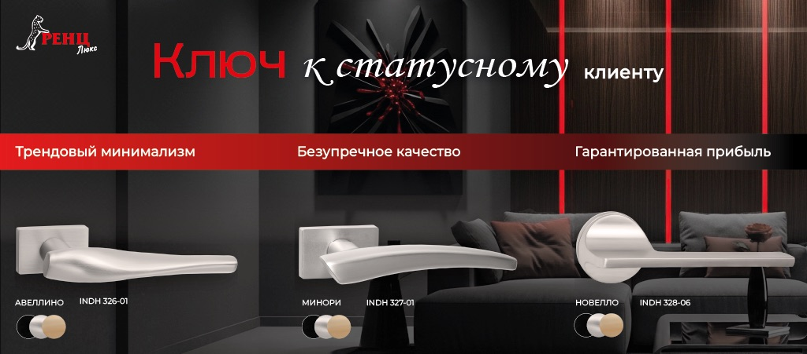
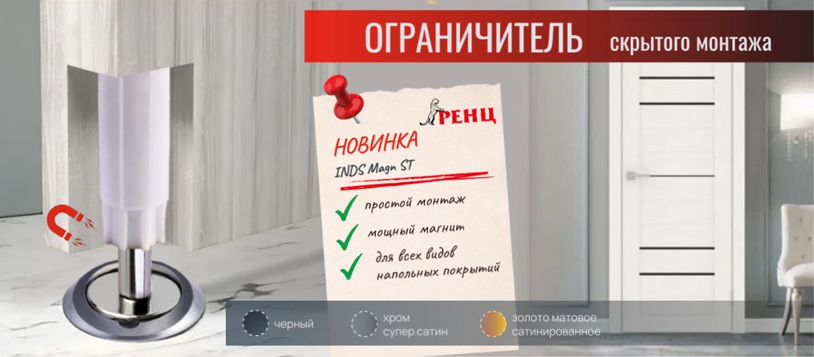

Прайс-лист общий
Обновить прайс-лист
Выберите свою ценовую колонку:
 |  |  |  |  |  |  | 4 | IV (от 500 т.р.) |  |  |  |  | Пусто
 |  |  |  |  |  |  | 3 | III (от 200 т.р.)
Артикул | Наименование товара | Наличие (14.04.2026) | Новинки | РРЦ | I (до 20 т.р.) | II (от 20 т.р.) | III (от 200 т.р.) | IV (от 500 т.р.) | Акция (до 30.04.2026) | Шт./ уп. | Размер упаковки (мм) | Масса упаковки (кг) | Размер короба (мм) | Масса короба (кг)
Ручки дверные РЕНЦ люкс
INDH 315-01 B | Ручка дверная "Арко", черный | 4 |  | 3150 | 1902 | 1729 | 1572 | 1366 | 0 | 20 | 200*157*57 | 1.01 | 420*325*300 | 20.7
INDH 315-01 CP | Ручка дверная "Арко", хром блестящий | 4 |  | 3150 | 1902 | 1729 | 1572 | 1366 | 1128 | 20 | 200*157*57 | 1.01 | 420*325*300 | 20.7
INDH 315-01 MBN | Ручка дверная "Арко", матовый черный никель | 4 |  | 3150 | 1902 | 1729 | 1572 | 1366 | 1128 | 20 | 200*157*57 | 1.01 | 420*325*300 | 20.7
INDH 315-01 MSN | Ручка дверная "Арко", никель супер матовый | 4 |  | 3150 | 1902 | 1729 | 1572 | 1366 | 0 | 20 | 200*157*57 | 1.01 | 420*325*300 | 20.7
INDH 315-01 SN | Ручка дверная "Арко", никель матовый | 4 |  | 3150 | 1902 | 1729 | 1572 | 1366 | 1128 | 20 | 200*157*57 | 1.01 | 420*325*300 | 20.7
INDH 315-01 SSC | Ручка дверная "Арко", супер сатин хром | 4 |  | 3150 | 1902 | 1729 | 1572 | 1366 | 0 | 20 | 200*157*57 | 1.01 | 420*325*300 | 20.7
INDH 315-01 SSG | Ручка дверная "Арко", золото матовое сатинированное | 4 |  | 3150 | 1902 | 1729 | 1572 | 1366 | 0 | 20 | 200*157*57 | 1.01 | 420*325*300 | 20.7
INDH 316-01 B | Ручка дверная "Бавено", черный | 4 |  | 3266 | 1972 | 1793 | 1631 | 1418 | 0 | 20 | 200*157*57 | 1.075 | 420*325*300 | 22
INDH 316-01 CP | Ручка дверная "Бавено", хром блестящий | 4 |  | 3266 | 1972 | 1793 | 1631 | 1418 | 901 | 20 | 200*157*57 | 1.075 | 420*325*300 | 22
INDH 316-01 MBN | Ручка дверная "Бавено", матовый черный никель | 4 |  | 3266 | 1972 | 1793 | 1631 | 1418 | 0 | 20 | 200*157*57 | 1.075 | 420*325*300 | 22
INDH 316-01 MSN | Ручка дверная "Бавено", никель супер матовый | 4 |  | 3266 | 1972 | 1793 | 1631 | 1418 | 0 | 20 | 200*157*57 | 1.075 | 420*325*300 | 22
INDH 316-01 SN | Ручка дверная "Бавено", никель матовый | 4 |  | 3266 | 1972 | 1793 | 1631 | 1418 | 1128 | 20 | 200*157*57 | 1.075 | 420*325*300 | 22
INDH 316-01 SSC | Ручка дверная "Бавено", супер сатин хром | 4 |  | 3266 | 1972 | 1793 | 1631 | 1418 | 1128 | 20 | 200*157*57 | 1.075 | 420*325*300 | 22
INDH 316-01 SSG | Ручка дверная "Бавено", золото матовое сатинированное | 4 |  | 3266 | 1972 | 1793 | 1631 | 1418 | 0 | 20 | 200*157*57 | 1.075 | 420*325*300 | 22
INDH 317-01 B | Ручка дверная "Ното", черный | 4 |  | 3445 | 2080 | 1891 | 1719 | 1495 | 0 | 20 | 200*157*57 | 1.185 | 420*325*300 | 24.2
INDH 317-01 CP | Ручка дверная "Ното", хром блестящий | 4 |  | 3445 | 2080 | 1891 | 1719 | 1495 | 901 | 20 | 200*157*57 | 1.185 | 420*325*300 | 24.2
INDH 317-01 MBN | Ручка дверная "Ното", матовый черный никель | 4 |  | 3445 | 2080 | 1891 | 1719 | 1495 | 0 | 20 | 200*157*57 | 1.185 | 420*325*300 | 24.2
INDH 317-01 MSN | Ручка дверная "Ното", никель супер матовый | 4 |  | 3445 | 2080 | 1891 | 1719 | 1495 | 0 | 20 | 200*157*57 | 1.185 | 420*325*300 | 24.2
INDH 317-01 SN | Ручка дверная "Ното", никель матовый | 4 |  | 3445 | 2080 | 1891 | 1719 | 1495 | 1128 | 20 | 200*157*57 | 1.185 | 420*325*300 | 24.2
INDH 317-01 SSC | Ручка дверная "Ното", супер сатин хром | 4 |  | 3445 | 2080 | 1891 | 1719 | 1495 | 0 | 20 | 200*157*57 | 1.185 | 420*325*300 | 24.2
INDH 317-01 SSG | Ручка дверная "Ното", золото матовое сатинированное | 4 |  | 3445 | 2080 | 1891 | 1719 | 1495 | 0 | 20 | 200*157*57 | 1.185 | 420*325*300 | 24.2
INDH 326-01 B | Ручка дверная "Авеллино", черный | 4 | Новинка | 2944 | 1778 | 1616 | 1469 | 1277 | 0 | 20 | 200*157*57 | 1.16 | 420*325*300 | 24.2
INDH 326-01 MSN | Ручка дверная "Авеллино", никель супер матовый | 4 | Новинка | 2944 | 1778 | 1616 | 1469 | 1277 | 0 | 20 | 200*157*57 | 1.16 | 420*325*300 | 24.2
INDH 326-01 SSG | Ручка дверная "Авеллино", золото матовое сатинированное | 4 | Новинка | 2944 | 1778 | 1616 | 1469 | 1277 | 0 | 20 | 200*157*57 | 1.16 | 420*325*300 | 24.2
INDH 327-01 B | Ручка дверная "Минори", черный | 4 | Новинка | 2692 | 1626 | 1478 | 1344 | 1169 | 0 | 20 | 200*157*57 | 1.16 | 420*325*300 | 24.2
INDH 327-01 MSN | Ручка дверная "Минори", никель супер матовый | 4 | Новинка | 2692 | 1626 | 1478 | 1344 | 1169 | 0 | 20 | 200*157*57 | 1.16 | 420*325*300 | 24.2
INDH 327-01 SSG | Ручка дверная "Минори", золото матовое сатинированное | 4 | Новинка | 2692 | 1626 | 1478 | 1344 | 1169 | 0 | 20 | 200*157*57 | 1.16 | 420*325*300 | 24.2
INBK 01 B | Завертка к ручкам РЕНЦ, черный | 4 |  | 1108 | 669 | 608 | 553 | 481 | 0 | 100 | 185*157*58 | 0.225 | 380*325*303 | 23
INBK 01 CP | Завертка к ручкам РЕНЦ, хром блестящий | 4 |  | 1108 | 669 | 608 | 553 | 481 | 0 | 100 | 185*157*58 | 0.225 | 380*325*303 | 23
INBK 01 MBN | Завертка к ручкам РЕНЦ, матовый черный никель | 4 |  | 1108 | 669 | 608 | 553 | 481 | 0 | 100 | 185*157*60 | 0.225 | 380*325*303 | 23
INBK 01 MSN | Завертка к ручкам РЕНЦ, никель супер матовый | 4 |  | 1108 | 669 | 608 | 553 | 481 | 0 | 100 | 185*157*58 | 0.225 | 380*325*303 | 23
INBK 01 SN | Завертка к ручкам РЕНЦ, никель матовый | 4 |  | 1108 | 669 | 608 | 553 | 481 | 0 | 100 | 185*157*58 | 0.225 | 380*325*303 | 23
INBK 01 SSC | Завертка к ручкам РЕНЦ, супер сатин хром | 4 |  | 1108 | 669 | 608 | 553 | 481 | 0 | 100 | 185*157*58 | 0.225 | 380*325*303 | 23
INBK 01 SSG | Завертка к ручкам РЕНЦ, золото матовое сатинированное | 4 |  | 1108 | 669 | 608 | 553 | 481 | 0 | 100 | 185*157*58 | 0.225 | 380*325*303 | 23
INET 01 B | Накладка на цилиндр РЕНЦ, черный | 4 |  | 830 | 501 | 455 | 414 | 360 | 0 | 100 | 185*157*58 | 0.125 | 380*325*303 | 13
INET 01 CP | Накладка на цилиндр РЕНЦ, хром блестящий | 4 |  | 830 | 501 | 455 | 414 | 360 | 0 | 100 | 185*157*58 | 0.125 | 380*325*303 | 13
INET 01 MBN | Накладка на цилиндр РЕНЦ, матовый черный никель | 4 |  | 830 | 501 | 455 | 414 | 360 | 0 | 100 | 185*157*60 | 0.125 | 380*325*303 | 13
INET 01 MSN | Накладка на цилиндр РЕНЦ, никель супер матовый | 4 |  | 830 | 501 | 455 | 414 | 360 | 0 | 100 | 185*157*58 | 0.125 | 380*325*303 | 13
INET 01 SN | Накладка на цилиндр РЕНЦ, никель матовый | 4 |  | 830 | 501 | 455 | 414 | 360 | 0 | 100 | 185*157*58 | 0.125 | 380*325*303 | 13
INET 01 SSC | Накладка на цилиндр РЕНЦ, супер сатин хром | 4 |  | 830 | 501 | 455 | 414 | 360 | 0 | 100 | 185*157*58 | 0.125 | 380*325*303 | 13
INET 01 SSG | Накладка на цилиндр РЕНЦ, золото матовое сатинированное | 4 |  | 830 | 501 | 455 | 414 | 360 | 0 | 100 | 185*157*58 | 0.125 | 380*325*303 | 13
INDH 320-03 slim B | Ручка дверная "Кроне", черный | 4 |  | 2999 | 1811 | 1646 | 1497 | 1301 | 0 | 20 | 200*157*57 | 0.895 | 420*325*300 | 18.4
INDH 320-03 slim CP | Ручка дверная "Кроне", хром блестящий | 4 |  | 2999 | 1811 | 1646 | 1497 | 1301 | 1128 | 20 | 200*157*57 | 0.895 | 420*325*300 | 18.4
INDH 320-03 slim MBN | Ручка дверная "Кроне", матовый черный никель | 4 |  | 2999 | 1811 | 1646 | 1497 | 1301 | 0 | 20 | 200*157*57 | 0.895 | 420*325*300 | 18.4
INDH 320-03 slim MSN | Ручка дверная "Кроне", никель супер матовый | 4 |  | 2999 | 1811 | 1646 | 1497 | 1301 | 0 | 20 | 200*157*57 | 0.895 | 420*325*300 | 18.4
INDH 320-03 slim SN | Ручка дверная "Кроне", никель матовый | 4 |  | 2999 | 1811 | 1646 | 1497 | 1301 | 0 | 20 | 200*157*57 | 0.895 | 420*325*300 | 18.4
INDH 320-03 slim SSC | Ручка дверная "Кроне", супер сатин хром | 4 |  | 2999 | 1811 | 1646 | 1497 | 1301 | 1015 | 20 | 200*157*57 | 0.895 | 420*325*300 | 18.4
INDH 321-03 slim B | Ручка дверная "Сорренто", черный | 4 |  | 2821 | 1704 | 1549 | 1408 | 1224 | 0 | 20 | 200*157*57 | 0.9 | 420*325*300 | 18.5
...

Петли
...
Артикул | Фото | Наименование товара / Ссылка на фото | Наличие (14.04.2026) | Новинки | РРЦ | I (до 20 т.р.) | II (от 20 т.р.)
IN100-4BB FH SSG (2шт) |  | Петля стальная 100*75*2,5, 4 подшипника, б/колп., золото матовое сатинированное | 4 | 0 | 420 | 253 | 230
IN100-4BB FH SW (2шт) |  | Петля стальная 100*75*2,5, 4 подшипника, б/колп., супер белый | 4 | 0 | 420 | 253 | 230
IN100-4BB FH SW/CP (2шт) |  | Петля стальная 100*75*2,5, 4 подшипника, б/колп., супер белый/хром блестящий | 4 | 0 | 420 | 253 | 230
IN100-4BB FH W (2шт) |  | Петля стальная 100*75*2,5, 4 подшипника, б/колп., белый | 4 | 0 | 420 | 253 | 230
IN100-4BB FH W/CP (2шт) |  | Петля стальная 100*75*2,5, 4 подшипника, б/колп., белый/хром блестящий | 4 | 0 | 420 | 253 | 230
Петли врезные универсальные 100мм с плоским колпачком PUERTO
IN100-4S FH AB (2шт) |  | Петля стальная 100*75*2,5, 4 кольца, плоский колпачок, бронза античная | 4 | 0 | 316 | 191 | 174
IN100-4S FH B (2шт) |  | Петля стальная 100*75*2,5, 4 кольца, плоский колпачок, черный | 4 | 0 | 316 | 191 | 174
IN100-4S FH B/CP (2шт) |  | Петля стальная 100*75*2,5, 4 кольца, плоский колпачок, черный/хром блестящий | 4 | 0 | 316 | 191 | 174
IN100-4S FH BN (2шт) |  | Петля стальная 100*75*2,5, 4 кольца, плоский колпачок, черный никель | 4 | 0 | 316 | 191 | 174
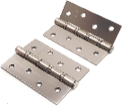
IN100-4S FH CF (2шт) |  | Петля стальная 100*75*2,5, 4 кольца, плоский колпачок, кофе | 4 | 0 | 316 | 191 | 174
IN100-4S FH CP (2шт) |  | Петля стальная 100*75*2,5, 4 кольца, плоский колпачок, хром блестящий | 4 | 0 | 316 | 191 | 174
IN100-4S FH MBN (2шт) |  | Петля стальная 100*75*2,5, 4 кольца, плоский колпачок, матовый черный никель | 4 | 0 | 316 | 191 | 174
IN100-4S FH MSN (2шт) |  | Петля стальная 100*75*2,5, 4 кольца, плоский колпачок, никель супер матовый | 4 | 0 | 316 | 191 | 174
IN100-4S FH SB (2шт) |  | Петля стальная 100*75*2,5, 4 кольца, плоский колпачок, латунь матовая | 4 | 0 | 316 | 191 | 174
IN100-4S FH SN (2шт) |  | Петля стальная 100*75*2,5, 4 кольца, плоский колпачок, никель матовый | 4 | 0 | 316 | 191 | 174
IN100-4S FH SSC (2шт) |  | Петля стальная 100*75*2,5, 4 кольца, плоский колпачок, супер сатин хром | 4 | 0 | 316 | 191 | 174
IN100-4S FH SW (2шт) |  | Петля стальная 100*75*2,5, 4 кольца, плоский колпачок, супер белый | 4 | 0 | 316 | 191 | 174
IN100-4S FH SW/CP (2шт) |  | Петля стальная 100*75*2,5, 4 кольца, плоский колпачок, супер белый/хром блестящий | 4 | 0 | 316 | 191 | 174
IN100-4S 70mm FH SN (2шт) |  | Петля стальная 100*70*2,5, 4 кольца, плоский колпачок, никель матовый | 2 | 0 | 316 | 191 | 174
IN100-4S 70mm FH B (2шт) |  | Петля стальная 100*70*2,5, 4 кольца, плоский колпачок, черный | 1 | 0 | 316 | 191 | 174
Петли врезные универсальные 100мм с плоским колпачком B2B
B2B 100-4S FH SN |  | Петля стальная 100*75*2,5, 4 кольца, плоский колпачок, никель матовый | 4 | 0 | 110.00 | 66.36 | 63.20
B2B 100-4S FH Black |  | Петля стальная 100*75*2,5, 4 кольца, плоский колпачок, черный | 4 | 0 | 109.00 | 65.68 | 62.55
Петли врезные универсальные 100мм с фигурным колпачком РЕНЦ
IN100-4BB CH AB (2шт) |  | Петля стальная 100*75*2,5, 4 подшипника, с колп., бронза античная | 4 | 0 | 447 | 270 | 246
IN100-4BB CH CF (2шт) |  | Петля стальная 100*75*2,5, 4 подшипника, с колп., кофе | 4 | 0 | 447 | 270 | 246
...
Артикул | Фото | Наименование товара / Ссылка на фото | Наличие (14.04.2026) | Новинки | РРЦ | I (до 20 т.р.) | II (от 20 т.р.)
Петли врезные универсальные 125мм с плоским колпачком РЕНЦ
IN125-4BB FH AB (2шт) |  | Петля стальная 125*75*2,5, 4 подшипника, б/колп., бронза античная | 4 | 0 | 487 | 294 | 267
IN125-4BB FH B (2шт) |  | Петля стальная 125*75*2,5, 4 подшипника, б/колп., черный | 4 | 0 | 487 | 294 | 267
IN125-4BB FH PB (2шт) |  | Петля стальная 125*75*2,5, 4 подшипника, б/колп., латунь блестящая | 2 | 0 | 487 | 294 | 267
IN125-4BB FH SN (2шт) |  | Петля стальная 125*75*2,5, 4 подшипника, б/колп., никель матовый | 4 | 0 | 487 | 294 | 267
Петли накладные универсальные 100мм РЕНЦ
IN100-2BB FH AB безВР (2шт) |  | Петля стальная 100*75*2,5, 2 подшипника, б/колп., бронза античная (без врезки) | 4 | 0 | 300 | 181 | 165
IN100-2BB FH B безВР (2шт) |  | Петля стальная 100*75*2,5, 2 подшипника, б/колп., черный (без врезки) | 4 | 0 | 300 | 181 | 165
IN100-2BBFH B/CPбезВР (2шт) |  | Петля стальная 100*75*2,5, 2 подшипника, б/колп., черный/хром блестящий (без врезки) | 4 | 0 | 300 | 181 | 165
IN100-2BB FH BN безВР (2шт) |  | Петля стальная 100*75*2,5, 2 подшипника, б/колп., черный никель (без врезки) | 4 | 0 | 300 | 181 | 165
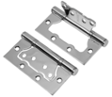
IN100-2BB FH CF безВР (2шт) |  | Петля стальная 100*75*2,5, 2 подшипника, б/колп., кофе (без врезки) | 4 | 0 | 300 | 181 | 165
IN100-2BB FH CP безВР (2шт) |  | Петля стальная 100*75*2,5, 2 подшипника, б/колп., хром блестящий (без врезки) | 2 | 0 | 300 | 181 | 165
IN100-2BB FH MAB безВР (2шт) |  | Петля стальная 100*75*2,5, 2 подшипника, б/колп., бронза античная матовая (без врезки) | 4 | 0 | 300 | 181 | 165
IN100-2BB FH MBN безВР (2шт) |  | Петля стальная 100*75*2,5, 2 подшипника, б/колп., матовый черный никель (без врезки) | 2 | 0 | 300 | 181 | 165
IN100-2BB FH MSN безВР (2шт) |  | Петля стальная 100*75*2,5, 2 подшипника, б/колп., никель супер матовый (без врезки) | 4 | 0 | 300 | 181 | 165
IN100-2BB FH PB безВР (2шт) |  | Петля стальная 100*75*2,5, 2 подшипника, б/колп., латунь блестящая (без врезки) | 4 | 0 | 300 | 181 | 165
IN100-2BB FH SB безВР (2шт) |  | Петля стальная 100*75*2,5, 2 подшипника, б/колп., латунь матовая (без врезки) | 4 | 0 | 300 | 181 | 165
IN100-2BB FH SN безВР (2шт) |  | Петля стальная 100*75*2,5, 2 подшипника, б/колп., никель матовый (без врезки) | 4 | 0 | 300 | 181 | 165
IN100-2BB FH SSG безВР (2шт) |  | Петля стальная 100*75*2,5, 2 подшипника, б/колп., золото матовое сатинированное (без врезки) | 4 | 0 | 300 | 181 | 165
IN100-2BB FH SSC безВР (2шт) |  | Петля стальная 100*75*2,5, 2 подшипника, б/колп., супер сатин хром (без врезки) | 4 | 0 | 300 | 181 | 165
IN100-2BB FH SW безВР (2шт) |  | Петля стальная 100*75*2,5, 2 подшипника, б/колп., супер белый (без врезки) | 3 | 0 | 300 | 181 | 165
IN100-2BB FH SW/CP безВР (2шт) |  | Петля стальная 100*75*2,5, 2 подшипника, б/колп., супер белый/хром блестящий (без врезки) | 4 | 0 | 300 | 181 | 165
IN100-2BB FH SW/PB безВР (2шт) |  | Петля стальная 100*75*2,5, 2 подшипника, б/колп., супер белый/латунь блестящая (без врезки) | 4 | 0 | 300 | 181 | 165
IN100-2BB FH W безВР (2шт) |  | Петля стальная 100*75*2,5, 2 подшипника, б/колп., белый (без врезки) | 4 | 0 | 300 | 181 | 165
IN100-2BBFH W/CPбезВР (2шт) |  | Петля стальная 100*75*2,5, 2 подшипника, б/колп., белый/хром блестящий (без врезки) | 4 | 0 | 300 | 181 | 165
Петли накладные универсальные 100мм PUERTO
IN100-2S FH ABбезВР (2шт) |  | Петля стальная, плоский колпачок, бронза античная (без врезки) | 4 | 0 | 260 | 158 | 143
IN100-2S FH B безВР (2шт) |  | Петля стальная, плоский колпачок, черный (без врезки) | 3 | 0 | 260 | 158 | 143
...

Уценка
 |  |  |  |  |  | Пусто
Артикул | Фото | Наименование товара / Ссылка на фото | Наличие (14.04.2026) | Акция (до 30.04.2026) | Кол-во, шт. | Сумма руб. | Характеристика дефекта | Фото дефекта
INК2 923-13 SC | 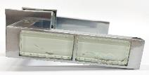 | Ручка дв. ORO&ORO хром мат КВ | 4 | 764 |  | 0 | Дефект клеющего состава: потеки клея под стеклом
INК2 923-13 SN | 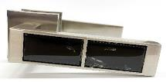 | Ручка дв. ORO&ORO ник мат КВ | 4 | 764 |  | 0 | Дефект клеющего состава: потеки клея под стеклом | 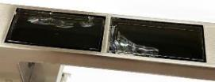
IN925-13 MSN |  | Ручка дв. ORO&ORO ник супер матов КВ | 4 | 2,862 |  | 0 | Дефекты покрытия: пятна от термопленки | 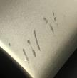
IN932-13 MSN |  | Ручка дв. ORO&ORO, ник.супер мат.КВ | 4 | 2,866 |  | 0
INDH 711-18 MSN |  | Ручка дв. "Винсенте", ник.супер мат. | 4 | 3,836 |  | 0 | Дефекты покрытия: отпечаток текстильного мешка на покрытии; некачественное лакокрасочное покрытие; Возможные дефекты: точки на покрытии, пыль под лаком
INDH 712-18 MTS |  | Ручка дв."ФАБИО",титаниум супер мат. | 4 | 3,836 |  | 0 |  | 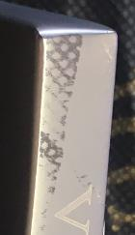
INBK 18 MSN |  | Завертка к ручкам VAL DE FIORI | 4 | 979 |  | 0 | Дефекты покрытия: некачественное лакокрасочное покрытие; Возможные дефекты: точки на покрытии, пыль под лаком, царапины, потеки | 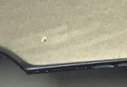
INBK 18 MTS |  | Завертка к ручкам VAL DE FIORI | 4 | 979 |  | 0

INM 1
INM 2
INН-3-К
...

